Fedlap
EREDMÉNYJEGYZÉK

2023/24 tanévi
ÁLTALÁNOS ÉS KÖZÉPISKOLÁSOK légpuskás és légpisztolyos
Pest Vármegyei bajnoksága

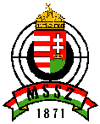

 | Megye: | Pest

 | Helyszín: | Gödöllő

 | Időpont: | 2023. december 01.

 |  | EREDMÉNYEK

